tests couleurs
tests réalisés avec CCA

Page Principale
logo | 14,0:1 | ok
menu header | 7,2:1 | ok
titre image | 2,8:1 | insuffisant
bloc bgc-white l-bloc | 7,2:1 | ok

mg-md text-center tc-white (texte orange) | 2:01:00 | insuffisant

text-center white (texte blanc) | 4,4:1 | insuffisant pour AA petit texte et AAA tous textes et trop petits

img agence web, agence web paris, web design paris, stratégie web | 5,6:1 | suffisant pour AA mais insuffisant pour AAA



Titres textes images | 12,6:1 | ok
sous-titres text-images "text-center" | 4,2:1 | insufisants AAA et trop petits

bloc bgc-dark-slate-blue bg-banniere d-bloc bloc-bg-texture texture-paper | 1,4:1 | insufisant AA

bouton contact (1 bouton en haut et un en bas) | 2,1:1 | insufisant AA

footer: résaux sociaux | 2,1:1 | insufisant AA textes et graphismes + texte trop petit

listes de liens |  | à supprimer, mauvaise pratique SEO

Page 2
logo | 14,0:1 | ok
texte formulaire | 4,2:1 | insuffisant AA

bouton envoyer | 2,2:1 | insuffisant AA

texte contact | 6,5:1 | conforme AA mais insuffisant AAA, texte trop petit

footer | 2,2:1 | insuffisant AA + textes trop petis


Corrections page 1
encart titre
Titre image | 5,4:1 | conforme AAA pour grands texts

Bouton contact | 5,9:1 | Conforme AA pour texte normal



encart2
titre | 5,4:1 | conforme AAA pour grands textes

texte | 11,1: | conforme AAA



cartes réalisations | 12,6:1 | conforme AAA
l'agrandissement du texte a suffit à améliorer le contraste à un niveau suffisant

encart3 | 4,7:1 | conforme AAA grands textes

footer social | 4,1:1 | conforle composant graphiques

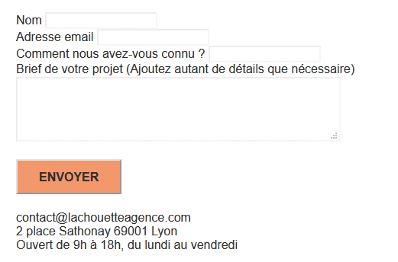
corrections page 2

formulaire | 10:01:00 | conforme AAA

Bouton Envoyer | 5.9:1 | conforme AAA

coordonnées | 10:01:00 | conforme AAA

Visibilité
Tout ce qui n’apparaît pas dans la partie visible de l’écran DOIT réellement être
invisible (en particulier pour les applications d’une page comportant plusieurs
« cartes » ) :
Pour rendre une partie du texte invisible, il FAUT utiliser l’attribut hidden ou les propriétés de style visibility ou
display ;
À moins d’être absolument indispensable, l’attribut aria-hidden NE DOIT PAS
être utilisé.

Page principale
présence d'une balise de texte invisible | <div class="keywords" style="color:#F3976C;">Agence web à paris, stratégie web, web design, illustrations, design de site web, site web, web, internet, site internet, site</div>

page 2
présence d'une balise de texte invisible | <h1 class="text-center hero-bloc-text tc-white">Parlons web design !</h1>
présence d'une balise de texte invisible | <p class="text-center mg-lg tc-white tight-width-whitespace">Nous sommes ravis que vous souhaitiez collaborer avec notre agence.<br>Parlez-nous de votre projet en complétant le formulaire ci-dessous.</p>
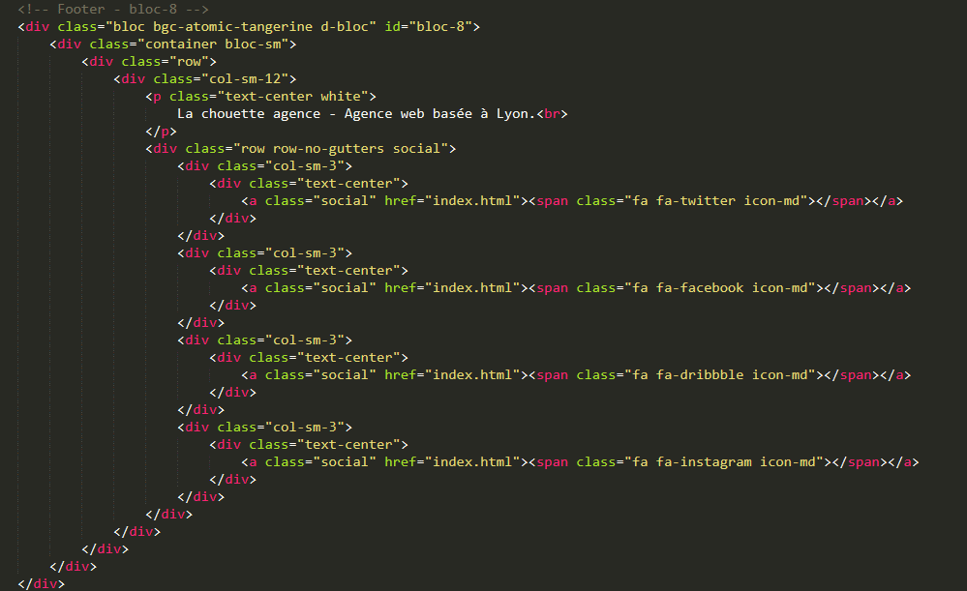
Bonnes pratiques de code
code HTML trop profond (parfois 5 niveaux, éviter d'avoir plus de 3 niveaux)

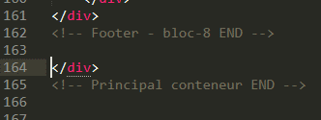
présences de divs non ouvertes ou problèmes d'indentation?

